期待結果
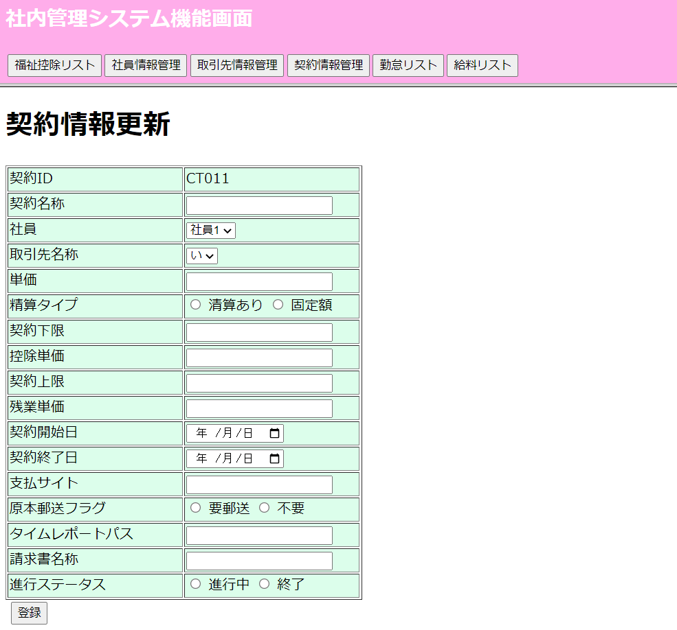
①初期表示（契約リスト情報画面）

②検索ボタンを押したときの契約情報リスト画面

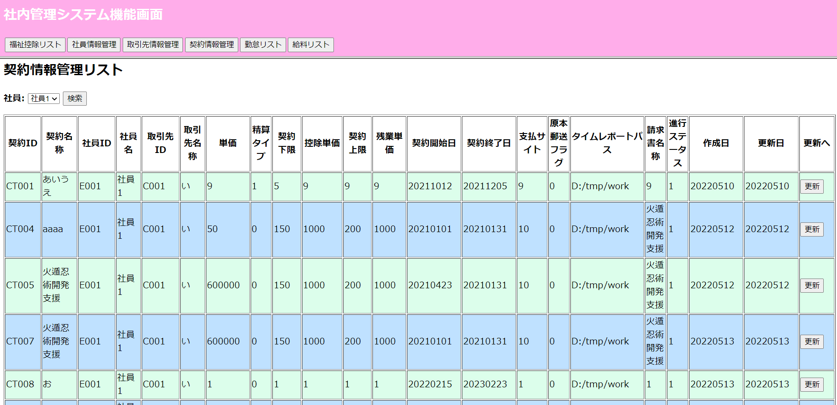

③更新画面表示

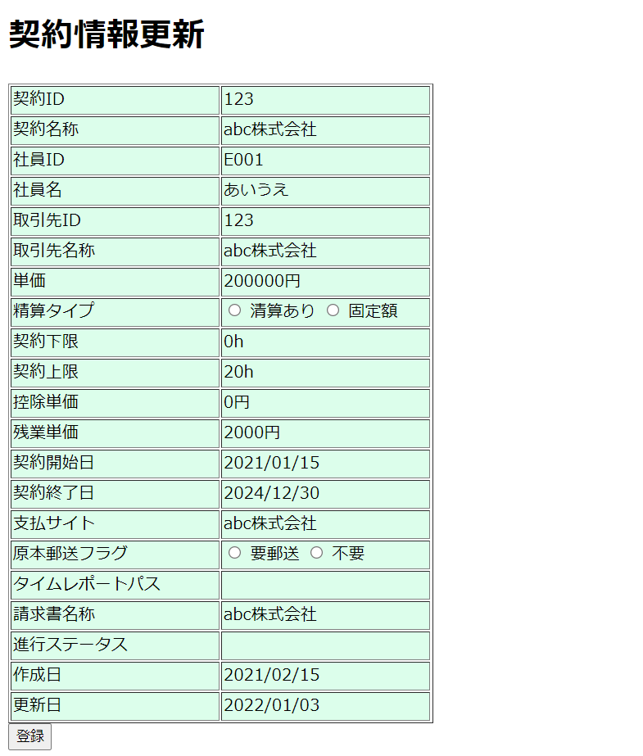

④新規画面表示

